+Y CDP01 - simbol lista - PK
Opis | Adresa | Napomena | Alarm definition | HyCon symbolic name | HyCon description | Komentar |  | Lampica - staviti oznaku
220_24 VDC PRETVARAČ 1 OK | I0.0 | AA: Voithov standardni signal, iskoristiti pripremljeni alarm | o | HWInpControlVoltage1Ok |  | signal od U101
220_24 VDC PRETVARAČ 2 OK | I0.1 | AA: Voithov standardni signal, iskoristiti pripremljeni alarm | o | HWInpControlVoltage2Ok |  | signal od U102
220 VDC PREKIDAČI UKLOPLJENI GRUPNI SIGNAL - ALARM OK | I0.2 | AA: tekst alarma neka bude sličan postojećem samo dodatno opisano da se radi od 220VDC | o | HWInp220VDC_MCBAlarmGroupOk |  | signal od serija -F104 i -F106
220 VDC PREKIDAČI UKLOPLJENI GRUPNI SIGNAL - ISKLOP OK | I0.3 | AA: tekst alarma neka bude sličan postojećem samo dodatno opisano da se radi od 220VDC | o | HWInp220VDC_MCBTripGroupOk |  | signal -F103
24 VDC NAPAJANJE UNUTARNJIH UREĐAJA - OK | I0.4 | AA: tekst alarma neka bude sličan postojećem samo dodatno opisano da se radi o internim signalima | o | HWInp24VDCPowerSupplyInternalSignalsOk |  | signal od -F201
24 VDC NAPAJANJE VANJSKIH UREĐAJA - OK | I0.5 | AA: tekst alarma neka bude sličan postojećem samo dodatno opisano da se radi o eksternim signalima | o | HWInp24VDCPowerSupplyExternalSignalsOk |  | signal od -F202
ISKLJUČENJE U NUŽDI OK | I0.6 |  | o | HWInpEmergencyPushbuttonOk |  | Signal od gljive
PODRAZVOD +Y BJP14 - DOVOD 1 S PVP - UKLJUČEN | I0.7 |  | x | HWInpACSupply1On |  | Dodatni kontakt C/O pinovi 11/12/14 - spojiti na 11 i 14
PODRAZVOD +Y BJP14 - DOVOD 2 S PVP - UKLJUČEN | I1.0 |  | x | HWInpACSupply2On |  | Dodatni kontakt C/O pinovi 21/22/24 - spojiti na 21 i 24
PODRAZVOD +Y BJP14 - OBA DOVODA S PVP ISKLJUČENA | I1.1 |  | o | HWInpACBothSuppliesOff |  | Dodatni kontakt C/O pinovi 01/02/04 - spojiti na 01 i 04
PODRAZVOD +Y BJP14 - ATS SPREMAN ZA RAD | I1.2 |  | o | HWInpATSReady |  | kontakt 63/64
PODRAZVOD +Y BJP14 - KVAR PRENAPONSKE ZAŠTITE | I1.3 |  | o | HWInpATSSurgeArresterNotOk |  | Pom kontakt od odvodnika
PODRAZVOD +Y BJP14 - NESTANAK NAPONA NA SABIRNICAMA | I1.4 |  | o | HWInpBothACSuppliesVoltageNotOk |  | Spajamo 230 VAC releje ispod ATS-a
PODRAZVOD +Y BJP14 - NAPON NA SABIRNICAMA PRISUTAN | I1.5 |  | o | HWInpACVoltageOk |  | signal od -K411
PRIČUVA | I1.6 |  |  | HWInp_Spare_1_6 | SPARE
PRIČUVA | I1.7 |  |  | HWInp_Spare_1_7 | SPARE
PRIČUVA | I2.0 |  |  | HWInp_Spare_2_0 | SPARE
PRIČUVA | I2.1 |  |  | HWInp_Spare_2_1 | SPARE
PRIČUVA | I2.2 |  |  | HWInp_Spare_2_2 | SPARE
VENTIL NA OTCJEPU S TLAČNOG CJEVOVODA - UPRAVLJANJE RUČNO | I2.3 | RV-1 | x | HWInpBackupFillingLineInletValveMan |  | RV-1 ventil s motornim pogonom
VENTIL NA OTCJEPU S TLAČNOG CJEVOVODA - UPRAVLJANJE AUTOMATSKI | I2.4 |  | x | HWInpBackupFillingLineInletValveAuto
VENTIL NA OTCJEPU S TLAČNOG CJEVOVODA - UPRAVLJANJE OMOGUĆENO | I2.5 |  | x | HWInpBackupFillingLineInletValveReady |  | bijela lampica - MCB on odnosno VALVE RDY | NO kontakt od F4 spojiti na TRS 24VDC 2CO - 1123490000 na posebnoj, QA stranici. Jedan kontakt od releja spojiti na PLC DI, drugi kontakt na lampicu
VENTIL NA OTCJEPU S TLAČNOG CJEVOVODA - OTVARANJE | I2.6 |  |  | HWInpBackupFillingLineInletValveOpeningActive |  | v5-dodatni signal | TRS 230VUC 2CO - 1123540000
VENTIL NA OTCJEPU S TLAČNOG CJEVOVODA - ZATVARANJE | I2.7 |  |  | HWInpBackupFillingLineInletValveClosingActive |  | v5-dodatni signal | TRS 230VUC 2CO - 1123540000
VENTIL NA OTCJEPU S TLAČNOG CJEVOVODA - OTVOREN | I3.0 |  |  | HWInpBackupFillingLineInletValveOpen |  |  | TRS 230VUC 2CO - 1123540000
VENTIL NA OTCJEPU S TLAČNOG CJEVOVODA - ZATVOREN | I3.1 |  |  | HWInpBackupFillingLineInletValveClosed |  |  | TRS 230VUC 2CO - 1123540000
VENTIL NA OTCJEPU S TLAČNOG CJEVOVODA - KVAR | I3.2 |  | o | HWInpBackupFillingLineInletValveFault |  | signal po prekidača - trip signal | NC kontakt od F4 spojiti na TRS 24VDC 2CO - 1123490000 na posebnoj, QA stranici. Jedan kontakt od releja spojiti na PLC DI, drugi kontakt na lampicu
REGULACIJSKI VENTIL POMOĆNOG SUSTAVA OPSKRBE RASHLADNOM VODOM - UPRAVLJANJE RUČNO | I3.3 | RDV-1 |  | HWInpBackupFillingLineControlValveMan |  | RDV-1 ventil s motornim pogonom
REGULACIJSKI VENTIL POMOĆNOG SUSTAVA OPSKRBE RASHLADNOM VODOM - UPRAVLJANJE AUTOMATSKI | I3.4 |  |  | HWInpBackupFillingLineControlValveAuto
REGULACIJSKI VENTIL POMOĆNOG SUSTAVA OPSKRBE RASHLADNOM VODOM - UPRAVLJANJE OMOGUĆENO | I3.5 |  |  | HWInpBackupFillingLineControlValveReady |  | bijela lampica - MCB on odnosno VALVE RDY | NO kontakt od F3 spojiti na TRS 24VDC 2CO - 1123490000 na posebnoj, QA stranici. Jedan kontakt od releja spojiti na PLC DI, drugi kontakt na lampicu
REGULACIJSKI VENTIL POMOĆNOG SUSTAVA OPSKRBE RASHLADNOM VODOM - OTVARANJE | I3.6 |  |  | HWInpBackupFillingLineControlValveOpeningActive |  | v5-dodatni signal | TRS 230VUC 2CO - 1123540000
REGULACIJSKI VENTIL POMOĆNOG SUSTAVA OPSKRBE RASHLADNOM VODOM - ZATVARANJE | I3.7 |  |  | HWInpBackupFillingLineControlValveClosingActive |  | v5-dodatni signal | TRS 230VUC 2CO - 1123540000
REGULACIJSKI VENTIL POMOĆNOG SUSTAVA OPSKRBE RASHLADNOM VODOM - OTVOREN | I4.0 |  |  | HWInpBackupFillingLineControlValveOpen |  | limit switch s ventila | TRS 230VUC 2CO - 1123540000
REGULACIJSKI VENTIL POMOĆNOG SUSTAVA OPSKRBE RASHLADNOM VODOM - ZATVOREN | I4.1 |  |  | HWInpBackupFillingLineControlValveClosed |  | limit switch s ventila | TRS 230VUC 2CO - 1123540000
REGULACIJSKI VENTIL POMOĆNOG SUSTAVA OPSKRBE RASHLADNOM VODOM - KVAR | I4.2 |  | o | HWInpBackupFillingLineControlValveFault |  | signal po prekidača - trip signal | NC kontakt od F3 spojiti na TRS 24VDC 2CO - 1123490000 na posebnoj, QA stranici. Jedan kontakt od releja spojiti na PLC DI, drugi kontakt na lampicu
VENTIL NA GLAVNOM DOVODNOM CJEVOVODU - UPRAVLJANJE RUČNO | I4.3 | LZ-6 |  | HWInpMainFillingLineValveMan
VENTIL NA GLAVNOM DOVODNOM CJEVOVODU - UPRAVLJANJE AUTOMATSKI | I4.4. |  |  | HWInpMainFillingLineValveAuto
VENTIL NA GLAVNOM DOVODNOM CJEVOVODU - UPRAVLJANJE OMOGUĆENO | I4.5 |  |  | HWInpMainFillingLineValveReady |  | bijela lampica - MCB on odnosno VALVE RDY | NO kontakt od F5 spojiti na TRS 24VDC 2CO - 1123490000 na posebnoj, QA stranici. Jedan kontakt od releja spojiti na PLC DI, drugi kontakt na lampicu
VENTIL NA GLAVNOM DOVODNOM CJEVOVODU - OTVARANJE | I4.6 |  |  | HWInpMainFillingLineValveOpeningAcitve |  | v5-dodatni signal | TRS 230VUC 2CO - 1123540000
VENTIL NA GLAVNOM DOVODNOM CJEVOVODU - ZATVARANJE | I4.7 |  |  | HWInpMainFillingLineValveClosingActive |  | v5-dodatni signal | TRS 230VUC 2CO - 1123540000
VENTIL NA GLAVNOM DOVODNOM CJEVOVODU - OTVOREN | I5.0 |  |  | HWInpMainFillingLineValveOpen |  |  | TRS 230VUC 2CO - 1123540000
VENTIL NA GLAVNOM DOVODNOM CJEVOVODU - ZATVOREN | I5.1 |  |  | HWInpMainFillingLineValveClosed |  |  | TRS 230VUC 2CO - 1123540000
VENTIL NA GLAVNOM DOVODNOM CJEVOVODU - KVAR | I5.2 |  | o | HWInpMainFillingLineValveFault |  | signal po prekidača - trip signal | NC kontakt od F5 spojiti na TRS 24VDC 2CO - 1123490000 na posebnoj, QA stranici. Jedan kontakt od releja spojiti na PLC DI, drugi kontakt na lampicu
GRUBI FILTAR 1 NA ULAZU U RASHLADNI BAZEN - KVAR | I5.3 | nema oznake (500um) | o | HWInpCoolingWaterBasinCoarseFilter1Fault |  | signal po prekidača - trip signal | NC kontakt od F6 spojiti na TRS 24VDC 2CO - 1123490000 na posebnoj, QA stranici. Jedan kontakt od releja spojiti na PLC DI, drugi kontakt na lampicu
GRUBI FILTAR 2 NA ULAZU U RASHLADNI BAZEN - KVAR | I5.4 | nema oznake (500um) | o | HWInpCoolingWaterBasinCoarseFilter2Fault |  | signal po prekidača - trip signal | NC kontakt od F6 spojiti na TRS 24VDC 2CO - 1123490000 na posebnoj, QA stranici. Jedan kontakt od releja spojiti na PLC DI, drugi kontakt na lampicu
FINI FILTAR NA ULAZU U RASHLADNI BAZEN - KVAR | I5.5 | nema oznake (200um) | o | HWInpCoolingWaterBasinFineFilterFault |  | signal po prekidača - trip signal | NC kontakt od F6 spojiti na TRS 24VDC 2CO - 1123490000 na posebnoj, QA stranici. Jedan kontakt od releja spojiti na PLC DI, drugi kontakt na lampicu
FILTAR NA CJEVOVODU PREMA SUSTAV KLIMATIZACIJE - KVAR | I5.6 | nema oznake | o | HWInpAirConditioningPipeFilterFault |  | signal po prekidača - trip signal | NC kontakt od F6 spojiti na TRS 24VDC 2CO - 1123490000 na posebnoj, QA stranici. Jedan kontakt od releja spojiti na PLC DI, drugi kontakt na lampicu
FILTAR NA GRAVITACIJSKOM CJEVOVODU - KVAR | I5.7 | nema oznake (500um) kod LT-2,LZ-3 ? | o | HWInpGravityPipeFilterFault |  | signal po prekidača - trip signal | NC kontakt od F6 spojiti na TRS 24VDC 2CO - 1123490000 na posebnoj, QA stranici. Jedan kontakt od releja spojiti na PLC DI, drugi kontakt na lampicu
BAZEN RASHLADNE VODE - PLOVNA SKLOPKA - MAKSIMALNA RAZINA | I6.0 | nema oznake | o | HWInpCoolingWaterBasinLevelHH |  | Iz BJP14 GH004 | TRS 230VUC 2CO - 1123540000
BAZEN RASHLADNE VODE - PLOVNA SKLOPKA - MINIMALNA RAZINA | I6.1 | nema oznake | o | HWInpCoolingWaterBasinLevelLL |  | Iz BJP14 GH004 | TRS 230VUC 2CO - 1123540000
BAZEN RASHLADNE VODE - PLOVNA SKLOPKA - UKLJUČENJE CRPKE 1 | I6.2 | nema oznake | x | HWInpCoolingWaterBasinLevelLTPump1StartLim |  | Iz BJP14 GH004 | TRS 230VUC 2CO - 1123540000
BAZEN RASHLADNE VODE - PLOVNA SKLOPKA - UKLJUČENJE CRPKE 2 | I6.3 | nema oznake | x | HWInpCoolingWaterBasinLevelLTPump2StartLim |  | Iz BJP14 GH004 | TRS 230VUC 2CO - 1123540000
ZASUN NA OTCJEPU S TLAČNOG CJEVOVODA - KUĆNA MAŠINA - UPRAVLJANJE OMOGUĆENO | I6.4 | dodano 11.8 | o | HWInpBackupFillingLineAndHouseloadUnitInletValveReady |  | PK_rev7: pričuva | TRS 230VUC 2CO - 1123540000
ZASUN NA OTCJEPU S TLAČNOG CJEVOVODA - KUĆNA MAŠINA - OTVOREN | I6.5 | dodano 11.8 | x | HWInpBackupFillingLineAndHouseloadUnitInletValveOpen |  | PK_rev7: pričuva | TRS 230VUC 2CO - 1123540000
ZASUN NA OTCJEPU S TLAČNOG CJEVOVODA - KUĆNA MAŠINA - ZATVOREN | I6.6 | dodano 11.8 | x | HWInpBackupFillingLineAndHouseloadUnitInletValveClosed |  | PK_rev7: pričuva | TRS 230VUC 2CO - 1123540000
ZASUN NA OTCJEPU S TLAČNOG CJEVOVODA - KUĆNA MAŠINA - KVAR | I6.7 | dodano 11.8 | o | HWInpBackupFillingLineAndHouseloadUnitInletValveFault |  |  | TRS 230VUC 2CO - 1123540000
PRIČUVA | I7.0 |  |  | HWInp_Spare_7_0 | SPARE |  | TRS 230VUC 2CO - 1123540000
PROCESNA STANICA ZAJEDNIČKIH UREĐAJA SIGNAL 1 | I7.1 | sto bi ovo trebalo biti | o | HWInp_UnitCtrlSignal1 |  | Signali od procesne za omogućenje upravljanja, za odabir izvora napajanja prema ATS-u | TRS 230VUC 2CO - 1123540000
PROCESNA STANICA ZAJEDNIČKIH UREĐAJA SIGNAL 2 | I7.2 | sto bi ovo trebalo biti | o | HWInp_UnitCtrlSignal2 |  |  | TRS 230VUC 2CO - 1123540000
PROCESNA STANICA ZAJEDNIČKIH UREĐAJA SIGNAL 3 | I7.3 | sto bi ovo trebalo biti | o | HWInp_UnitCtrlSignal3 |  |  | TRS 230VUC 2CO - 1123540000
PRIČUVA | I7.4 |  |  | HWInp_Spare_7_4 | SPARE |  | TRS 230VUC 2CO - 1123540000
PRIČUVA | I7.5 |  |  | HWInp_Spare_7_5 | SPARE |  | TRS 230VUC 2CO - 1123540000
PRIČUVA | I7.6 |  |  | HWInp_Spare_7_6 | SPARE |  | TRS 230VUC 2CO - 1123540000
PRIČUVA | I7.7 |  |  | HWInp_Spare_7_7 | SPARE |  | TRS 230VUC 2CO - 1123540000
PRIČUVA | I8.0 |  |  | HWInp_Spare_8_0 | SPARE |  | TRS 230VUC 2CO - 1123540000
PRIČUVA | I8.1 |  |  | HWInp_Spare_8_1 | SPARE |  | TRS 230VUC 2CO - 1123540000
CRPNI AGREGAT A - UPRAVLJANJE RUČNO | I8.2 |  | x | HWInpPumpAMan |  |  | TRS 24VDC 2CO - 1123490000
CRPNI AGREGAT A - UPRAVLJANJE AUTOMATSKI | I8.3 |  | x | HWInpPumpAAuto |  |  | TRS 24VDC 2CO - 1123490000
CRPNI AGREGAT A - UPRAVLJANJE LOKALNO | I8.4 | iz ormara BJP12 | x | HWInpPumpALocal |  | PK_rev7: signal s vrata VFD-a od preklopke lokalno-daljinski | TRS 24VDC 2CO - 1123490000
CRPNI AGREGAT A - UPRAVLJANJE DALJINSKI | I8.5 | iz ormara BJP12 | x | HWInpPumpARemote |  | PK_rev7: signal s vrata VFD-a od preklopke lokalno-daljinski | TRS 24VDC 2CO - 1123490000
CRPNI AGREGAT A - UKLJUČEN | I8.6 | iz ormara BJP12 | x | HWInpPumpARunning |  |  | TRS 24VDC 2CO - 1123490000
CRPNI AGREGAT A - KVAR | I8.7 | iz ormara BJP12 | o | HWInpPumpAFault |  |  | TRS 24VDC 2CO - 1123490000
CRPNI AGREGAT A - ISPAD | I9.0 | iz ormara BJP12 | o | HWInpPumpATrip |  |  | TRS 24VDC 2CO - 1123490000
CRPNI AGREGAT A - ISKLOP U NUŽDI | I9.1 | iz ormara BJP12 | o | HWInpPumpAEmergencyPushbuttonOk |  |  | TRS 24VDC 2CO - 1123490000
PRIČUVA | I9.2 |  |  | HWInp_Spare_9_2 | SPARE |  | TRS 24VDC 2CO - 1123490000
PRIČUVA | I9.3 |  |  | HWInp_Spare_9_3 | SPARE |  | TRS 24VDC 2CO - 1123490000
CRPNI AGREGAT B - UPRAVLJANJE RUČNO | I9.4 |  |  | HWInpPumpBMan |  |  | TRS 24VDC 2CO - 1123490000
CRPNI AGREGAT B - UPRAVLJANJE AUTOMATSKI | I9.5 |  |  | HWInpPumpBAuto |  |  | TRS 24VDC 2CO - 1123490000
CRPNI AGREGAT B - UPRAVLJANJE LOKALNO | I9.6 | iz ormara BJP12 |  | HWInpPumpBLocal |  | PK_rev7: signal s vrata VFD-a od preklopke lokalno-daljinski | TRS 24VDC 2CO - 1123490000
CRPNI AGREGAT B - UPRAVLJANJE DALJINSKI | I9.7 | iz ormara BJP12 |  | HWInpPumpBRemote |  | PK_rev7: signal s vrata VFD-a od preklopke lokalno-daljinski | TRS 24VDC 2CO - 1123490000
CRPNI AGREGAT B - UKLJUČEN | I10.0 | iz ormara BJP12 |  | HWInpPumpBRunning |  |  | TRS 24VDC 2CO - 1123490000
CRPNI AGREGAT B - KVAR | I10.1 | iz ormara BJP12 | o | HWInpPumpBFault |  |  | TRS 24VDC 2CO - 1123490000
CRPNI AGREGAT B - ISPAD | I10.2 | iz ormara BJP12 | o | HWInpPumpBTrip |  |  | TRS 24VDC 2CO - 1123490000
CRPNI AGREGAT B - ISKLOP U NUŽDI | I10.3 | iz ormara BJP12 | o | HWInpPumpBEmergencyPushbuttonOk |  |  | TRS 24VDC 2CO - 1123490000
PRIČUVA | I10.4 |  |  | HWInp_Spare_10_4 | SPARE |  | TRS 24VDC 2CO - 1123490000
PRIČUVA | I10.5 |  |  | HWInp_Spare_10_5 | SPARE |  | TRS 24VDC 2CO - 1123490000
CRPNI AGREGAT C - UPRAVLJANJE RUČNO | I10.6 |  |  | HWInpPumpCMan |  |  | TRS 24VDC 2CO - 1123490000
CRPNI AGREGAT C - UPRAVLJANJE AUTOMATSKI | I10.7 |  |  | HWInpPumpCAuto |  |  | TRS 24VDC 2CO - 1123490000
CRPNI AGREGAT C - UPRAVLJANJE LOKALNO | I11.0 | iz ormara BJP12 |  | HWInpPumpCLocal |  | PK_rev7: signal s vrata VFD-a od preklopke lokalno-daljinski | TRS 24VDC 2CO - 1123490000
CRPNI AGREGAT C - UPRAVLJANJE DALJINSKI | I11.1 | iz ormara BJP12 |  | HWInpPumpCRemote |  | PK_rev7: signal s vrata VFD-a od preklopke lokalno-daljinski | TRS 24VDC 2CO - 1123490000
CRPNI AGREGAT C - UKLJUČEN | I11.2 | iz ormara BJP12 |  | HWInpPumpCRunning |  |  | TRS 24VDC 2CO - 1123490000
CRPNI AGREGAT C - KVAR | I11.3 | iz ormara BJP12 | o | HWInpPumpCFault |  |  | TRS 24VDC 2CO - 1123490000
CRPNI AGREGAT C - ISPAD | I11.4 | iz ormara BJP12 | o | HWInpPumpCTrip |  |  | TRS 24VDC 2CO - 1123490000
CRPNI AGREGAT C - ISKLOP U NUŽDI | I11.5 | iz ormara BJP12 | o | HWInpPumpCEmergencyPushbuttonOk |  |  | TRS 24VDC 2CO - 1123490000
PRIČUVA | I11.6 |  |  | HWInp_Spare_11_6 | SPARE |  | TRS 24VDC 2CO - 1123490000
PRIČUVA | I11.7 |  |  | HWInp_Spare_11_7 | SPARE |  | TRS 24VDC 2CO - 1123490000

CRPNI AGREGAT A - UKLJUČENJE | Q0.0 | ovisi o konfiguraciji vfd-a? |  | HWOutPumpAStartCmd |  |  | TRS 24VDC 1CO
CRPNI AGREGAT A - ISKLJUČENJE | Q0.1 | ovisi o konfiguraciji vfd-a? |  | HWOutPumpAStopCmd |  |  | TRS 24VDC 1CO
CRPNI AGREGAT A - RESET | Q0.2 | orginalno je bio "uvijeti za rad ispunjeni" |  | HWOutPumpAResetCmd |  | To ide na ulaz od VFD-a | TRS 24VDC 1CO
CRPNI AGREGAT B - UKLJUČENJE | Q0.3 | ovisi o konfiguraciji vfd-a? |  | HWOutPumpBStartCmd |  |  | TRS 24VDC 1CO
CRPNI AGREGAT B - ISKLJUČENJE | Q0.4 | ovisi o konfiguraciji vfd-a? |  | HWOutPumpBStopCmd |  |  | TRS 24VDC 1CO
CRPNI AGREGAT B - RESET | Q0.5 | orginalno je bio "uvijeti za rad ispunjeni" |  | HWOutPumpBResetCmd |  | To ide na ulaz od VFD-a | TRS 24VDC 1CO
CRPNI AGREGAT C - UKLJUČENJE | Q0.6 | ovisi o konfiguraciji vfd-a? |  | HWOutPumpCStartCmd |  |  | TRS 24VDC 1CO
CRPNI AGREGAT C - ISKLJUČENJE | Q0.7 | ovisi o konfiguraciji vfd-a? |  | HWOutPumpCStopCmd |  |  | TRS 24VDC 1CO
CRPNI AGREGAT C - RESET | Q1.0 | orginalno je bio "uvijeti za rad ispunjeni" |  | HWOutPumpCResetCmd |  | To ide na ulaz od VFD-a | TRS 24VDC 1CO
PLC VREMENSKI RELEJ 1 | Q1.1 |  |  | HWOutPlcWatchdog1 |  |  | 700-HA33Z24-3-4
PLC VREMENSKI RELEJ 2 | Q1.2 |  |  | HWOutPlcWatchDog2 |  |  | 700-HA33Z24-3-4
VENTIL NA OTCJEPU S TLAČNOG CJEVOVODA - UKLJUČENJE | Q1.3 | RV-1 |  | HWOutBackupFillingLineValveOpenCmd |  |  | TRS 24VDC 1CO
VENTIL NA OTCJEPU S TLAČNOG CJEVOVODA - ISKLJUČENJE | Q1.4 |  |  | HWOutBackupFillingLineValveCloseCmd |  |  | TRS 24VDC 1CO
VENTIL NA OTCJEPU S TLAČNOG CJEVOVODA - STOP | Q1.5 |  |  | HWOutBackupFillingLineValveStopCmd |  |  | TRS 24VDC 1CO
REGULACIJSKI VENTIL POMOĆNOG SUSTAVA OPSKRBE RASHLADNOM VODOM - UKLJUČENJE | Q1.6 | RDV-1 |  | HWOutBackupFillingLineControlValveOpenCmd |  |  | TRS 24VDC 1CO
REGULACIJSKI VENTIL POMOĆNOG SUSTAVA OPSKRBE RASHLADNOM VODOM - ISKLJUČENJE | Q1.7 |  |  | HWOutBackupFillingLineControlValveCloseCmd |  |  | TRS 24VDC 1CO
REGULACIJSKI VENTIL POMOĆNOG SUSTAVA OPSKRBE RASHLADNOM VODOM - STOP | Q2.0 |  |  | HWOutBackupFillingLineControlValveStopCmd |  |  | TRS 24VDC 1CO
VENTIL NA GLAVNOM DOVODNOM CJEVOVODU - UKLJUČENJE | Q2.1 | LZ-6 |  | HWOutMainFillingLineValveOpenCmd |  |  | TRS 24VDC 1CO
VENTIL NA GLAVNOM DOVODNOM CJEVOVODU - ISKLJUČENJE | Q2.2 |  |  | HWOutMainFillingLineValveCloseCmd |  |  | TRS 24VDC 1CO
VENTIL NA GLAVNOM DOVODNOM CJEVOVODU - STOP | Q2.3 |  |  | HWOutMainFillingLineValveStopCmd |  |  | TRS 24VDC 1CO
ATS ULAZ 1 | Q2.4 | AA: treba promijeniti tekst u shemama sa ATS ULAZ 1 na ATS POZICIJA "0" |  | HWOutATS_PositionOffCmd |  |  | TRS 24VDC 1CO
ATS ULAZ 2 | Q2.5 | AA: treba promijeniti tekst u shemama sa ATS ULAZ 2 na DRUGI IZVOR NAPAJANJA JE PRIORITETNI |  | HWOutATS_ACSupply2IsMainPowerSourceCmd |  |  | TRS 24VDC 1CO
ATS ULAZ 3 | Q2.6 | AA: treba promijeniti tekst u shemama sa ATS ULAZ 3 na BLOKADA ATS-A |  | HWOutATS_BlockOperationCmd |  |  | TRS 24VDC 1CO
ODVODNI TUNEL AGREGATA A - PREVISOKA RAZINA SALINITETA | Q2.7 | samo signalizacija ? |  | HWOutTailwaterASalinityHHSignalization |  | PK_rev7: Na relej, pa njegov kontakt na lampicu zbog lamp testa | TRS 24VDC 1CO
ODVODNI TUNEL AGREGATA B - PREVISOKA RAZINA SALINITETA | Q3.0 | samo signalizacija ? |  | HWOutTailwaterBSalinityHHSignalization |  | PK_rev7: Na relej, pa njegov kontakt na lampicu zbog lamp testa | TRS 24VDC 1CO
ODVODNI TUNEL AGREGATA C - PREVISOKA RAZINA SALINITETA | Q3.1 | samo signalizacija ? |  | HWOutTailwaterCSalinityHHSignalization |  | PK_rev7: Na relej, pa njegov kontakt na lampicu zbog lamp testa | TRS 24VDC 1CO
ZASUN NA OTCJEPU S TLAČNOG CJEVOVODA - KUĆNA MAŠINA - UKLJUČENJE | Q3.2 | dodano 11.8 |  | HWInpBackupFillingLineAndHouseloadUnitInletValveOpenCmd |  |  | TRS 24VDC 1CO
ZASUN NA OTCJEPU S TLAČNOG CJEVOVODA - KUĆNA MAŠINA - ISKLJUČENJE | Q3.3 | dodano 11.8 |  | HWInpBackupFillingLineAndHouseloadUnitInletValveCloseCmd |  |  | TRS 24VDC 1CO
PRIČUVA | Q3.4 |  |  | HWOut_Spare_3_4 | SPARE |  | TRS 24VDC 1CO
PRIČUVA | Q3.5 |  |  | HWOut_Spare_3_5 | SPARE |  | TRS 24VDC 1CO
PRIČUVA | Q3.6 |  |  | HWOut_Spare_3_6 | SPARE |  | TRS 24VDC 1CO
PRIČUVA | Q3.7 |  |  | HWOut_Spare_3_7 | SPARE |  | TRS 24VDC 1CO
PRIČUVA | Q4.0 |  |  | HWOut_Spare_4_0 | SPARE |  | TRS 24VDC 1CO
PRIČUVA | Q4.1 |  |  | HWOut_Spare_4_1 | SPARE |  | TRS 24VDC 1CO
PRIČUVA | Q4.2 |  |  | HWOut_Spare_4_2 | SPARE |  | TRS 24VDC 1CO
PRIČUVA | Q4.3 |  |  | HWOut_Spare_4_3 | SPARE |  | TRS 24VDC 1CO
PRIČUVA | Q4.4 |  |  | HWOut_Spare_4_4 | SPARE |  | TRS 24VDC 1CO
PRIČUVA | Q4.5 |  |  | HWOut_Spare_4_5 | SPARE |  | TRS 24VDC 1CO
PRIČUVA | Q4.6 |  |  | HWOut_Spare_4_6 | SPARE |  | TRS 24VDC 1CO
PRIČUVA | Q4.7 |  |  | HWOut_Spare_4_7 | SPARE |  | TRS 24VDC 1CO
PRIČUVA | Q5.0 |  |  | HWOut_Spare_5_0 | SPARE |  | TRS 24VDC 1CO
PRIČUVA | Q5.1 |  |  | HWOut_Spare_5_1 | SPARE |  | TRS 24VDC 1CO
PRIČUVA | Q5.2 |  |  | HWOut_Spare_5_2 | SPARE |  | TRS 24VDC 1CO
PRIČUVA | Q5.3 |  |  | HWOut_Spare_5_3 | SPARE |  | TRS 24VDC 1CO
PRIČUVA | Q5.4 |  |  | HWOut_Spare_5_4 | SPARE |  | TRS 24VDC 1CO
PRIČUVA | Q5.5 |  |  | HWOut_Spare_5_5 | SPARE |  | ništa
PRIČUVA | Q5.6 |  |  | HWOut_Spare_5_6 | SPARE |  | ništa
PRIČUVA | Q5.7 |  |  | HWOut_Spare_5_7 | SPARE |  | ništa
PRIČUVA | Q6.0 |  |  | HWOut_Spare_6_0 | SPARE |  | ništa
PRIČUVA | Q6.1 |  |  | HWOut_Spare_6_1 | SPARE |  | ništa
PRIČUVA | Q6.2 |  |  | HWOut_Spare_6_2 | SPARE |  | ništa
PRIČUVA | Q6.3 |  |  | HWOut_Spare_6_3 | SPARE |  | ništa
PRIČUVA | Q6.4 |  |  | HWOut_Spare_6_4 | SPARE |  | ništa
PRIČUVA | Q6.5 |  |  | HWOut_Spare_6_5 | SPARE |  | ništa
PRIČUVA | Q6.6 |  |  | HWOut_Spare_6_6 | SPARE |  | ništa
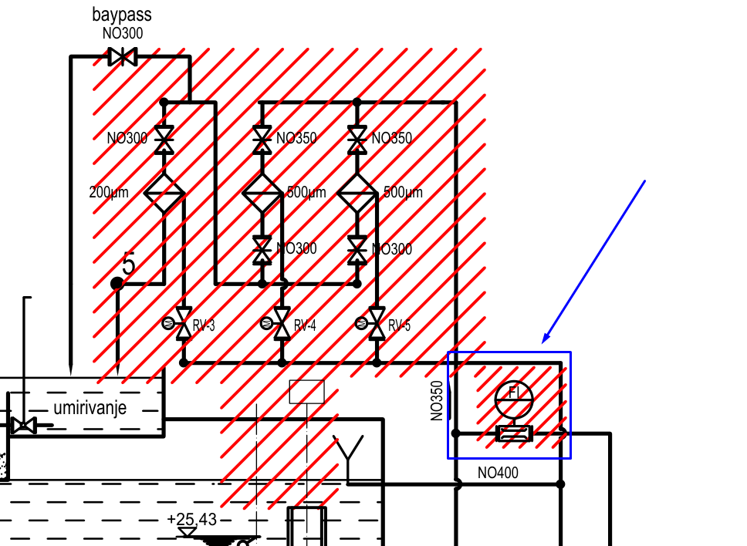
PRIČUVA | Q6.7 |  |  | HWOut_Spare_6_7 | SPARE |  | ništa
PRIČUVA | Q7.0 |  |  | HWOut_Spare_7_0 | SPARE |  | ništa
PRIČUVA | Q7.1 |  |  | HWOut_Spare_7_1 | SPARE |  | ništa
PRIČUVA | Q7.2 |  |  | HWOut_Spare_7_2 | SPARE |  | ništa
PRIČUVA | Q7.3 |  |  | HWOut_Spare_7_3 | SPARE |  | ništa
PRIČUVA | Q7.4 |  |  | HWOut_Spare_7_4 | SPARE |  | ništa
PRIČUVA | Q7.5 |  |  | HWOut_Spare_7_5 | SPARE |  | ništa
PRIČUVA | Q7.6 |  |  | HWOut_Spare_7_6 | SPARE |  | ništa
PRIČUVA | Q7.7 |  |  | HWOut_Spare_7_7 | SPARE |  | ništa

BAZEN RASHLADNE VODE - RAZINA VODE | IW40 |  | o | HWInpCoolingWaterBasinLevel1 |  | Ovaj signal ide i na PLC i na pokazni uređaj na vratima | ACT20M-AI-AO-E-S - 1176010000
BAZEN RASHLADNE VODE - RAZINA VODE - REDUNDANTNO MJERENJE | IW42 |  | o | HWInpCoolingWaterBasinLevel2 |  |  | ACT20M-AI-AO-E-S - 1176010000
DONJA VODA - VODLJIVOST VODE AGREGATA A | IW44 |  | o | HWInpTailwaterASalinityMeasurement |  |  | ACT20M-AI-AO-E-S - 1176010000
DONJA VODA - VODLJIVOST VODE AGREGATA B | IW46 |  | o | HWInpTailwaterBSalinityMeasurement |  |  | ACT20M-AI-AO-E-S - 1176010000
DONJA VODA - VODLJIVOST VODE AGREGATA C | IW48 |  | o | HWInpTailwaterCSalinityMeasurement |  |  | ACT20M-AI-AO-E-S - 1176010000
REGULACIJSKI VENTIL POMOĆNOG SUSTAVA OPSKRBE RASHLADNOM VODOM - POLOŽAJ | IW50 |  | x | HWInpBackupFillingLineControlValvePos |  | Ovaj signal ide i na PLC i na pokazni uređaj na vratima | ACT20M-AI-AO-E-S - 1176010000
PROTOK RASHLADNE VODE ZA OPSKRBU KLIMA UREĐAJA | IW52 |  | o | HWInpAirConditioningWaterFlow |  |  | ACT20M-AI-AO-E-S - 1176010000
POMOĆNI SUSTAV OPSKRBE RASHLADNOM VODOM - PRITISAK 1 | IW54 | nisam pronašao oznaku u tekstu | o | HWInpBackupFillingLineInletPress |  |  | ACT20M-AI-AO-E-S - 1176010000
POMOĆNI SUSTAV OPSKRBE RASHLADNOM VODOM - PRITISAK 2 | IW56 | nisam pronašao oznaku u tekstu | o | HWInpBackupFillingLine43-25ReducedPress |  | PK_rev7: Pola kartice odnosno 4 kanala će biti 4…20 mA, a druga polovica kartice 2 x RTD - 4 x ACT20M-AI-AO-E-S - 1176010000 će postati spare! | ACT20M-AI-AO-E-S - 1176010000
POMOĆNI SUSTAV OPSKRBE RASHLADNOM VODOM - PRITISAK 3 | IW58 | nisam pronašao oznaku u tekstu | o | HWInpBackupFillingLine25-10ReducedPress |  |  | ACT20M-AI-AO-E-S - 1176010000
POMOĆNI SUSTAV OPSKRBE RASHLADNOM VODOM - PROTOK | IW60 | AA: treba dodati signal u sheme, dolazi s protokomjera označenog plavom bojom na slici desno |  | HWInpBackupFillingLineFlow | SPARE |  | ACT20M-AI-AO-E-S - 1176010000
PRIČUVA | IW62 |  |  | HWInp_Spare_62 | SPARE |  | ACT20M-AI-AO-E-S - 1176010000

CRPNI AGREGAT A - TEMPERATURA NAMOTAJA L1 | IW80 |  | o | HWInpPumpAWindingL1Temp |  |  | ACT20M-AI-AO-E-S - 1176010001
CRPNI AGREGAT A - TEMPERATURA NAMOTAJA L2 | IW82 |  | o | HWInpPumpAWindingL2Temp |  |  | ACT20M-AI-AO-E-S - 1176010002
CRPNI AGREGAT A - TEMPERATURA NAMOTAJA L3 | IW84 |  | o | HWInpPumpAWindingL3Temp |  | PK_rev7: Spojiti sva mjerenja direktno na PLC, a ona dodatna kartica AI za VFD nećemo naručivati za druge runde | ACT20M-AI-AO-E-S - 1176010004
CRPNI AGREGAT A - TEMPERATURA LEŽAJA D | IW86 |  | o | HWInpPumpADriveEndBearingTemp |  |  | ACT20M-AI-AO-E-S - 1176010004
CRPNI AGREGAT A - TEMPERATURA LEŽAJA ND | IW88 |  | o | HWInpPumpANonDriveEndBearingTemp
CRPNI AGREGAT A - TEMPERATURA LEŽAJA HIDRAULIKE 1 | IW90 | AA: provjeriti s proizvođačem kakvi su to ležajevi hidraulike kod pumpe, tu nešto smrdi | o | HWInpPumpAHydraulicBearing1Temp
CRPNI AGREGAT A - TEMPERATURA LEŽAJA HIDRAULIKE 2 | IW92 | AA: provjeriti s proizvođačem kakvi su to ležajevi hidraulike kod pumpe, tu nešto smrdi | o | HWInpPumpAHydraulicBearing2Temp
CRPNI AGREGAT B - TEMPERATURA NAMOTAJA L1 | IW100 |  | o | HWInpPumpBWindingL1Temp
CRPNI AGREGAT B - TEMPERATURA NAMOTAJA L2 | IW102 |  | o | HWInpPumpBWindingL2Temp
CRPNI AGREGAT B - TEMPERATURA NAMOTAJA L3 | IW104 |  | o | HWInpPumpBWindingL3Temp
CRPNI AGREGAT B - TEMPERATURA LEŽAJA D | IW106 |  | o | HWInpPumpBDriveEndBearingTemp
CRPNI AGREGAT B - TEMPERATURA LEŽAJA ND | IW108 |  | o | HWInpPumpBNonDriveEndBearingTemp
CRPNI AGREGAT B - TEMPERATURA LEŽAJA HIDRAULIKE 1 | IW120 | AA: provjeriti s proizvođačem kakvi su to ležajevi hidraulike kod pumpe, tu nešto smrdi | o | HWInpPumpBHydraulicBearing1Temp
CRPNI AGREGAT B - TEMPERATURA LEŽAJA HIDRAULIKE 2 | IW122 | AA: provjeriti s proizvođačem kakvi su to ležajevi hidraulike kod pumpe, tu nešto smrdi | o | HWInpPumpBHydraulicBearing2Temp
CRPNI AGREGAT C - TEMPERATURA NAMOTAJA L1 | IW124 |  | o | HWInpPumpCWindingL1Temp
CRPNI AGREGAT C - TEMPERATURA NAMOTAJA L2 | IW126 |  | o | HWInpPumpCWindingL2Temp
CRPNI AGREGAT C - TEMPERATURA NAMOTAJA L3 | IW128 |  | o | HWInpPumpCWindingL3Temp
CRPNI AGREGAT C - TEMPERATURA LEŽAJA D | IW140 |  | o | HWInpPumpCDriveEndBearingTemp
CRPNI AGREGAT C - TEMPERATURA LEŽAJA ND | IW142 |  | o | HWInpPumpCNonDriveEndBearingTemp |  | PK_rev7: Dodatne 2 AI kartica
CRPNI AGREGAT C - TEMPERATURA LEŽAJA HIDRAULIKE 1 | IW144 | AA: provjeriti s proizvođačem kakvi su to ležajevi hidraulike kod pumpe, tu nešto smrdi | o | HWInpPumpCHydraulicBearing1Temp
CRPNI AGREGAT C - TEMPERATURA LEŽAJA HIDRAULIKE 2 | IW146 | AA: provjeriti s proizvođačem kakvi su to ležajevi hidraulike kod pumpe, tu nešto smrdi | o | HWInpPumpCHydraulicBearing2Temp
PRIČUVA | IW148 |  |  | HWInp_Spare_148 | SPARE

CRPNI AGREGAT A - REFERENCA BRZINE ZA VFD | QW40 | dodano 11.8 |  | HWOutPumpASpeedSetpoint
CRPNI AGREGAT B - REFERENCA BRZINE ZA VFD | QW42 | dodano 11.8 |  | HWOutPumpBSpeedSetpoint
CRPNI AGREGAT C - REFERENCA BRZINE ZA VFD | QW44 | dodano 11.8 |  | HWOutPumpCSpeedSetpoint
PRIČUVA | QW46 |  |  | HWOut_Spare_46 | SPARE

Izbačeni signali iz GP-a
CRPNI AGREGAT BR. 1 - STRUJA ELEKTROMOTORA |  |  |  |  |  | Preko komunikacije
CRPNI AGREGAT BR. 2 - STRUJA ELEKTROMOTORA |  |  |  |  |  | Preko komunikacije
CRPNI AGREGAT BR. 3 - STRUJA ELEKTROMOTORA |  |  |  |  |  | Preko komunikacije

Specifikacija i oznake kabela
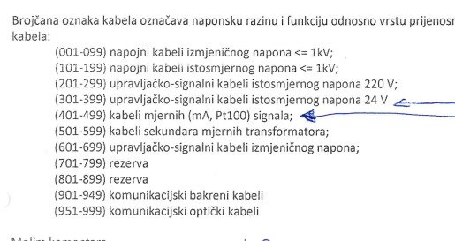
Vrsta kabela | Tip | Komentar
Energetski | N2XCH 4×16/16 mm2 | Za dovod AC
Energetski | N2XCH 4×2,5/2,5 mm2 | Izvodi AC
Energetski | N2XCH 3×2,5/2,5 mm2 | Izvodi AC
 | N2XCH 2×1,5/1,5 mm2 | Izvodi DC
Signalni | HSLCH 7×1,5 mm2 | Za primanje signala i slanje komandi | Kabel nema PE kao širm kao N2XCH, širm se zemlji zasebno
Signalni | HSLCH 3×1,5 mm2 | Za primanje signala i slanje komandi | Kabel nema PE kao širm kao N2XCH, širm se zemlji zasebno

Imenovanje kabela | IMEORMARA/WBROJ | Primjer signal izvoda -F3 iz Y BJP14 prema ventilu - YBJP14/W003

BITNO | Nikad, ali nikad u istom kabelu ne miješati naponske razine, tako se povećava šansa da nešto izgori
BITNO | Nikad ne spajati signalne kabele za digitalne signale s kabelima za analogne. Što se tiče analognih signala, spajati ih po jedan kabel po signalu

Upute za projektiranje
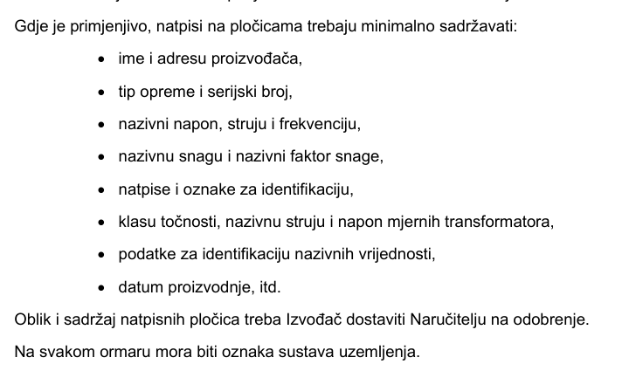
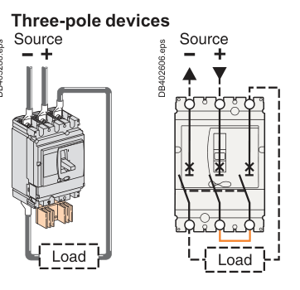
Spajanje NSX100NA na 220 VDC dovod prema slici desno

Projektni zadatak
20% slobodnog prostora na montažnoj
Na svakoj PE sabirnici u ormaru je potrebno predvidjeti rupu za 25 mm2 bakreno uže
Uzemljenje širmova na stezaljkama | Naručiti 100 WPE 4 - 1010100000
sve izvana mora doći prvo na stezaljke - to znači da špule 1K releja idu na stezaljke
žice otporne na plamen min 30 min
presjek vodiča 1,5 mm2
Kabeli s više od 7 žila moraju imati 20% rezerve
Spare žile kabela moramo spojiti na stezaljke
Upravljački i mjerni signali - napon ispod 60 V - kabeli žila 0,75 mm2
20% rezerve na svakoj stezaljki
potrebno generirati terminal diagram
BOJE ŽICA - 400/230 VAC
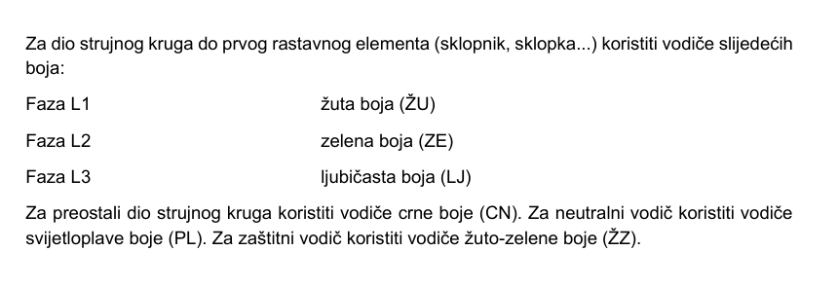

Boje ŽICA - DC - isto vrijedi za 220 VDC, 24 VDC i upravljačke - prokomentirati to s Krapinecom
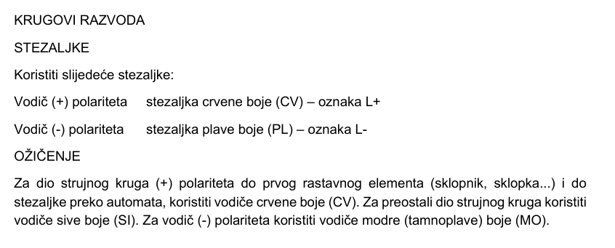

Natpisne pločice

